Graphique 1
Titre | Entre 2001 et 2019, la protection douanière a diminué de 3,7 points de pourcentage, dont près de la moitié du fait de libéralisations décidées unilatéralement par les pays
Sous-titre | Droits de douane moyens en 2001 et 2019 (en %) et contribution (en pp) de chaque politique commerciale à la baisse des droits de douane entre 2001 et 2019
Notes | Les droits de douane en 2001 et 2019 sont une moyenne des droits de douane pondérés par le commerce – intra-UE exclu – en 2019 selon la méthode MAcMap-HS6 (voir Guimbard et al., 2012). La contribution des trois politiques commerciales à la baisse des droits de douane moyens est calculée selon la méthode proposée par Bureau et al., 2019. Les pays sélectionnés sont les quinze plus gros contributeurs à la variation moyenne des droits de douane mondiaux.
Source | Calculs des auteurs à partir de CCI-CEPII, MAcMap-HS6.

 | Pays | 2001 | 2019 | Politique multilatérale | Politique unilatérale | Politique bilatérale | Variation | 2019
 | Monde | 7.6 | 3.9 | 1.4 | 1.6 | 0.7 | -3.7 | 3.9
 | Chine | 17.3 | 5.1 | 9.2 | 2.1 | 0.9 | -12.2 | 5.1
 | Inde | 31.3 | 11.8 | 1.5 | 15.3 | 2.6 | -19.4 | 11.8
 | Mexique | 13.8 | 3.5 | 0.0 | 10.3 | 0.0 | -10.3 | 3.5
 | Corée du Sud | 10.9 | 4.3 | 1.5 | 0.0 | 5.1 | -6.6 | 4.3
 | Union européenne | 3.2 | 2.5 | 0.4 | 0.3 | 0.1 | -0.8 | 2.5
 | Vietnam | 13.0 | 4.2 | 4.2 | 1.6 | 3.0 | -8.8 | 4.2
 | Arabie Saoudite | 12.0 | 4.3 | 4.8 | 2.9 | 0.0 | -7.8 | 4.3
 | Taiwan | 9.7 | 4.7 | 0.9 | 3.7 | 0.3 | -5.0 | 4.7
 | Malaisie | 11.8 | 5.6 | 2.4 | 2.0 | 1.8 | -6.2 | 5.6
 | Japon | 4.1 | 2.3 | 0.1 | 1.0 | 0.7 | -1.8 | 2.3
 | Égypte | 23.7 | 9.9 | 9.3 | 1.9 | 2.6 | -13.8 | 9.9
 | Russie | 10.2 | 5.2 | 4.2 | 0.8 | 0.1 | -5.0 | 5.2
 | Thaïlande | 12.9 | 8.6 | 0.5 | 1.2 | 2.6 | -4.3 | 8.6
 | États-Unis | 2.5 | 2.2 | 0.1 | 0.2 | 0.1 | -0.3 | 2.2
 | Nigéria | 27.5 | 10.5 | 2.2 | 14.5 | 0.3 | -17.1 | 10.5

Graphique 2
Titre | L’agriculture est le secteur le plus protégé avec 15,9 % en moyenne au niveau mondial en 2019, contre 3 % pour l’industrie
Sous-titre | Droit de douane moyen en 2019, par secteur et niveau de développement des pays
Note | Les droits de douane moyens sont une moyenne des droits de douane pondérés par le commerce – intra-UE exclu – selon la méthode MAcMap-HS6 (voir Guimbard et al., 2012).
Source | Calculs des auteurs à partir de CCI-CEPII, MAcMap-HS6.

 | Pays | Secteur | 2019 (%)
 | Monde | Total | 3.9
 |  | Agriculture | 15.9
 |  | Énergie | 1.3
 |  | Industrie | 3
 | Pays développés | Total | 2.5
 |  | Agriculture | 13.9
 |  | Énergie | 0.5
 |  | Industrie | 1.7
 | Pays en développement | Total | 6.2
 |  | Agriculture | 18.8
 |  | Énergie | 2.3
 |  | Industrie | 5.2
 | Pays les moins avancés | Total | 9
 |  | Agriculture | 13
 |  | Énergie | 6.1
 |  | Industrie | 8.9

Graphique 3
Titre | La part des importations mondiales visées par la protection temporaire n’a jamais été aussi élevée
Sous-titre | Part des importations mondiales visées par la protection temporaire dans les importations mondiales et part de celles qui concernent la Chine
Note | La protection temporaire diminuant les importations des produits concernés, les parts présentées ici sont reconstruites selon la méthode de Bown (2011), qui tient notamment compte du poids des produits visés dans le commerce mondial l’année précédant l’enquête.
Sources | Calculs des auteurs à partir de Banque mondiale, Temporary trade barriers database et CEPII, BACI.

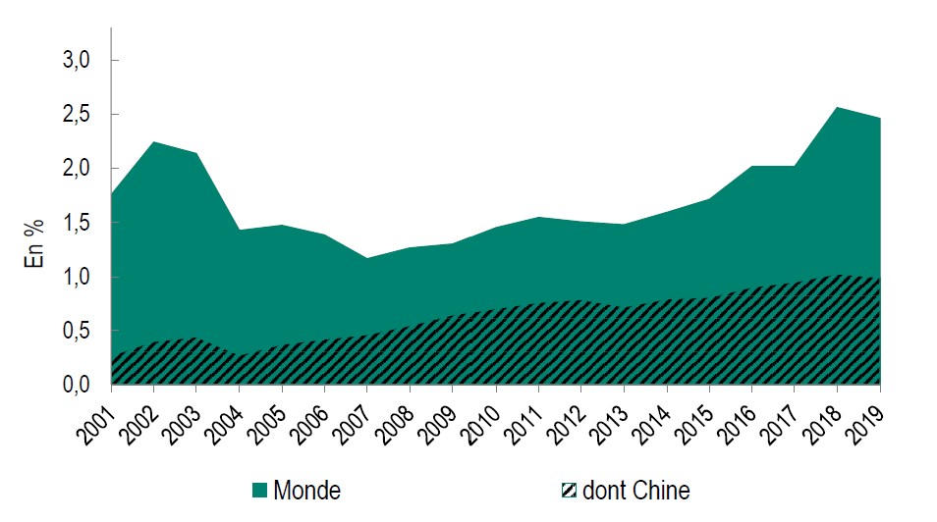
 |  | Années | Monde | dont Chine
 |  | 2001 | 1.8 | 0.3
 |  | 2002 | 2.2 | 0.4
 |  | 2003 | 2.1 | 0.4
 |  | 2004 | 1.4 | 0.3
 |  | 2005 | 1.5 | 0.4
 |  | 2006 | 1.4 | 0.4
 |  | 2007 | 1.2 | 0.5
 |  | 2008 | 1.3 | 0.6
 |  | 2009 | 1.3 | 0.6
 |  | 2010 | 1.5 | 0.7
 |  | 2011 | 1.6 | 0.8
 |  | 2012 | 1.5 | 0.8
 |  | 2013 | 1.5 | 0.7
 |  | 2014 | 1.6 | 0.8
 |  | 2015 | 1.7 | 0.8
 |  | 2016 | 2.0 | 0.9
 |  | 2017 | 2.0 | 0.9
 |  | 2018 | 2.6 | 1.0
 |  | 2019 | 2.5 | 1.0

